Hoja1
Posición Str | Medición | Nivel | Pin Arduino Ads115 | Nombre Sensor | Identificación Arduino | Puerto COM
1 | humedad | 1 | 2 | DTH22 | A2 | 6
2 | humedad | 2 | 4 | DTH22
3 | CO2 | 1 | A2(ADS) | MQ135 |  |  | sqrt(2*(X-Y)/1.23)*A
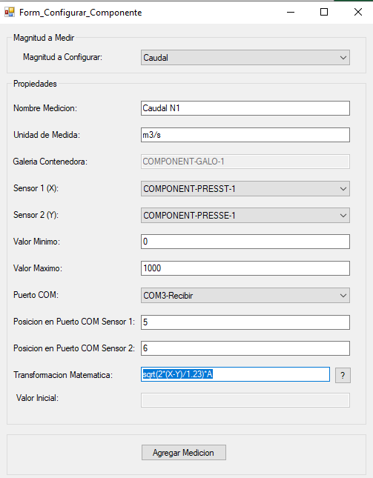
4 | CO2 | 2 | A1(ADS) | MQ135
5 | CO | 1 | A3(ADS) | MQ7
6 | CO | 2 | A0(ADS) | MQ7
Posición Str | Medición | Nivel | Pin Arduino Ads115 | Nombre Sensor | Identificación Arduino | Puerto COM
1 | humedad | 3 | 2 | DTH22 | A1 | 7
2 | humedad | 4 | 4 | DTH22
3 | CO2 | 3 | A1 (ADS) | MQ135
4 | CO2 | 4 | A2(ADS) | MQ135
5 | CO | 3 | A0(ADS) | MQ7
6 | CO | 4 | A3(ADS) | MQ7
Posición Str | Medición | Nivel | Pin Arduino Ads115 | Nombre Sensor | Identificación Arduino | Puerto COM
1 | Temperatura | 1 | 2-3-4 | MAX6675 | A4 | 3
2 | Temperatura | 2 | 5-6-7 | MAX6675
3 | Temperatura | 3 | 8-9-10 | MAX6675
4 | Temperatura | 4 | 11-12-13 | MAX6675
5 | Presión Total | 1 | A0 | MPXV7002
6 | Presión Estática | 1 | A1 | MPXV7002
7 | Presión Total | 2 | A2 | MPXV7002
8 | Presión Estática | 2 | A3 | MPXV7002
9 | Presión Total | 3 | A4 | MPXV7002
10 | Presión Estática | 3 | A5 | MPXV7002
11 | Presión Total | 4 | A6 | MPXV7002
12 | Presión Estática | 4 | A7 | MPXV7002
Posición Str | Magnitud | Nivel | Pin Arduino Ads115 | Nombre Actuador | Identificación Arduino | Puerto COM
1 | Grados | 1 | 2 | PMAX 2650 | A3 | 4
2 | Grados | 2 | 4 | PMAX 2650
3 | Grados | 3 | 6 | PMAX 2650
4 | Grados | 4 | 8 | PMAX 2650
Posición Str | Magnitud | Nivel | Pin Arduino Ads115 | Nombre Actuador | Identificación Arduino | Puerto COM
- | rpm | Entrada | Modbus | Invertek E3 | - | 5

